Start
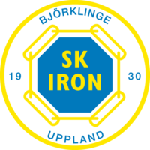
SK IRON

Lag: |  | Hur ni använder detta ark
Fakturareferens: |  | 1 | Se till att all kontaktinformation till vänster om denna ruta är korrekt och fyll i information som saknas.
Kontakt namn: |  | 2 | Använd sidorna längst ner på excel-arket för att se de produkter du vill beställa.
Mobil: |  | 3 | Fyll i namnen på de personer du beställer till på varje sida du väljer produkter från.
E-post: |  | 4 | Lägg till information om namntryck, siffror eller initialer om detta behövs för de valda produkterna.
Clubid: | 4835490 | 5 | Välj storleken på kläderna du vill beställa i kolumnen för den produkten.
Varuhus: | 506 Uppsala | 6 | Vid behov, ange eventuell extra information i textrutan nedan.
Ordersumma: | 0 | 7 | Information om eventuella lagspecifika tryck (såsom unika sponsortryck) som inte ingår i standardtrycket, ska lämnas i textrutan nedan eller i e-postmeddelandet som det ifyllda beställningsbladet är bifogat i.
Fakturametod: | PDF till Email
Leveransmetod: | Varuhus | 8 | Spara ditt ifyllda orderblad och skicka det till order.teamsales@xxl.se med en tydlig och specifik e-postrubrik, gärna samma som rutan "fakturareferens".

Annan info from klubben:
Text

Spelare
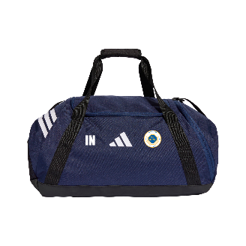
 |  |  | IRON - Squa25 Jsy M | IRON - Squa25 Jsy Y | IRON - Squa25 Jsy W | IRON - Squa25 Shorts M | IRON - Squa25 Shorts Y | IRON - Squa25 Shorts W | IRON - Sq25 Tr Top | IRON - Sq25 Tr Top Y | IRON - Sq25 Tr Top W | IRON - Sq25 Tr Pnt | IRON - Sq25 Tr Pnt Y | IRON - Sq25 Tr Pnt W | IRON - Sq25 Tr Jkt | IRON - SR Ent26 All Weather Jacket | IRON - JR Ent26 All Weather Jacket | IRON - Sq25 Sw Hood | IRON - Sq25 Sw Hood Y | IRON - Adi 23 Sock (Dark Blue) | IRON - Tiro Backpack | IRON - Tiro Bag Medium
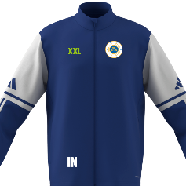
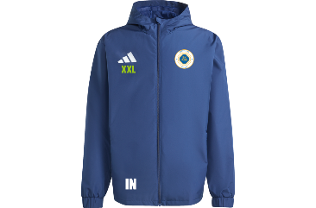
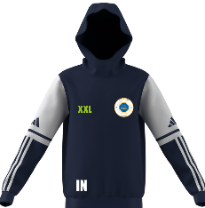
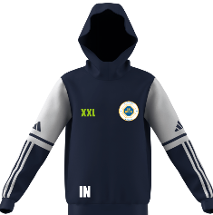

Namn | Initialer | TEAMPRICE | 229 | 209 | 229 | 229 | 209 | 229 | 415 | 379 | 415 | 415 | 379 | 415 | 415 | 555 | 525 | 485 | 449 | 129 | 419 | 385
 |  | Item | 1240457 | 1240456 | 1240458 | 1240461 | 1240459 | 1240462 | 1240467 | 1240466 | 1240468 | 1240472 | 1240470 | 1240473 | 1240469 | 1266535 | 1266534 | 1240465 | 1240464 | 1220884 | 1266527 | 1266525
 |  | Storlekar | XS-XXL | 128-164 | XS-XL | XS-XXL | 128-164 | XS-XL | XS-XXL | 128-164 | XS-XL | XS-XXL | 128-164 | XS-XL | XS-XXL | XS-XXL | 128-164 | XS-XXL | 128-164 | 28-48 | One Size | One Size

Ledare
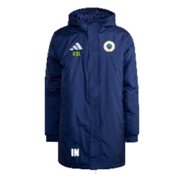
 |  |  | IRON LEDARE - Dam Squa25 Jersey | IRON LEDARE - SR Squa25 Jersey | IRON LEDARE - SR Sq25 Training Jacket | IRON LEDARE - Dam Sq25 Training Top | IRON LEDARE - SR Sq25 Training Top | IRON LEDARE - SR ENT26 All Weather Jacket | IRON LEDARE - SR ENT26 Stadium Jacket | IRON LEDARE - SR Sq25 C Polo | IRON LEDARE - SR Sq25 Sw Hood | IRON LEDARE - SR Shorts med Fickor | IRON - Sq25 Tr Pnt | IRON - Sq25 Tr Pnt W | IRON - Saco Mössa

Namn | Initialer | TEAMPRICE | 269 | 269 | 455 | 455 | 455 | 595 | 939 | 299 | 525 | 239 | 415 | 415 | 99
 |  | Item | 1284390 | 1284391 | 1284392 | 1284393 | 1248397 | 1284394 | 1284395 | 1284396 | 1284398 | 1266532 | 1240472 | 1240473 | 1208286
 |  | Storlekar | XS-XL | XS-XXL | XS-XXL | XS-XL | XS-XXL | XS-XXL | XS-XXL | XS-XXL | XS-XXL | XS-XXL | XS-XXL | XS-XL | One Size

